3_G
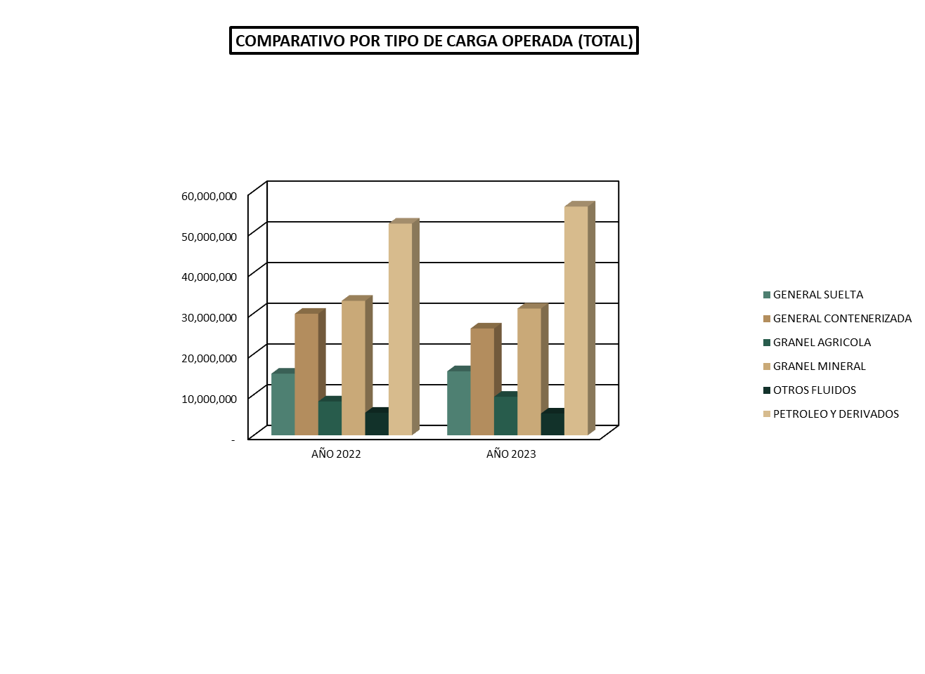

RESUMEN GLOBAL

5_G
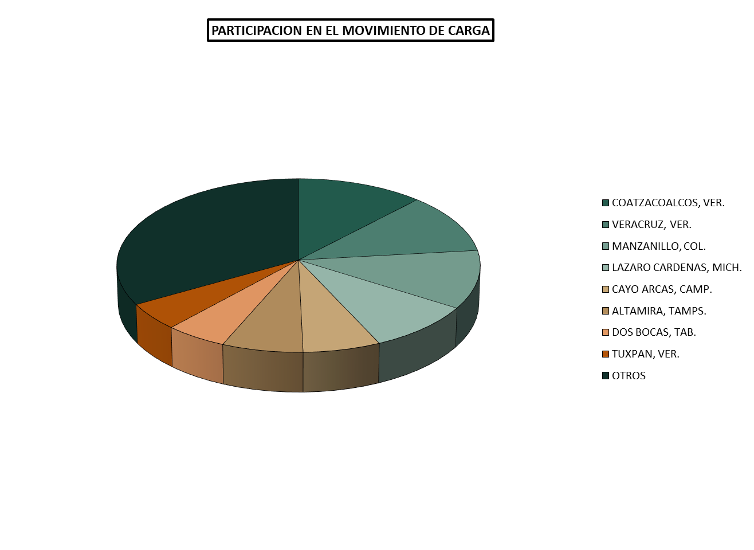

DISTRIBUCION POR PUERTO

14_G
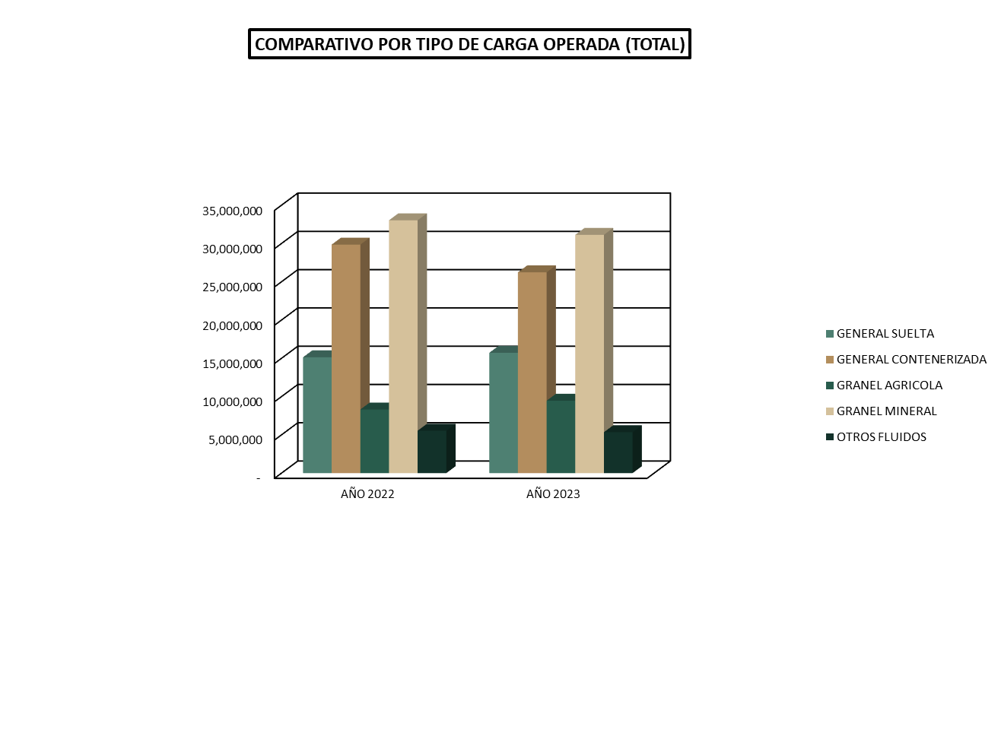

RESUMEN GLOBAL

16_G
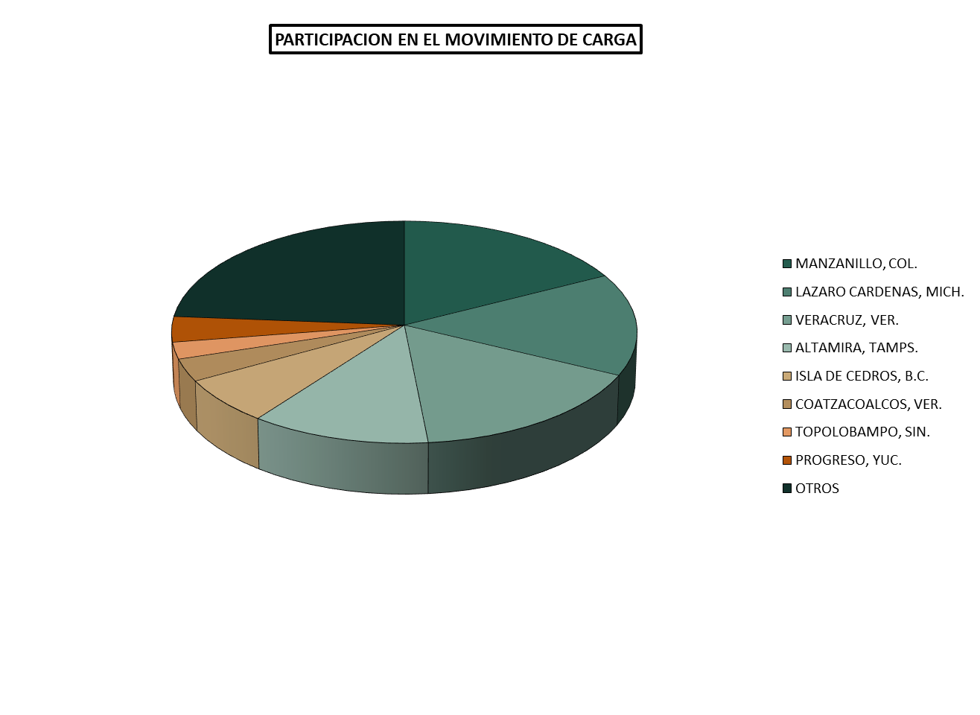

DISTRIBUCION POR PUERTO

18_G
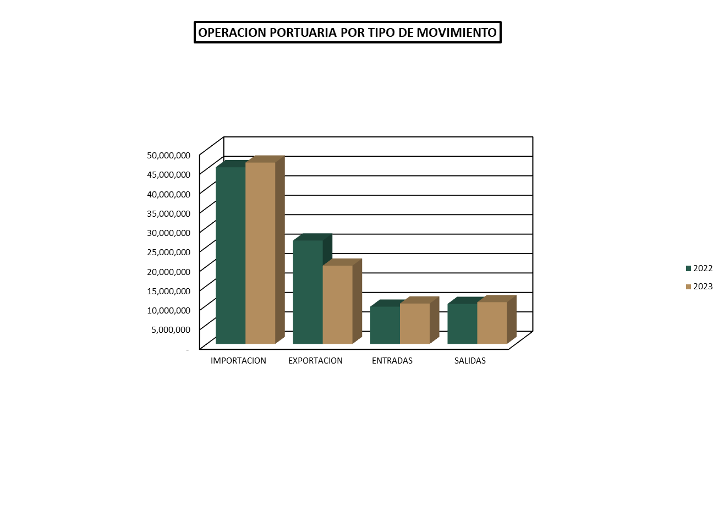

COMPARATIVO

20_G
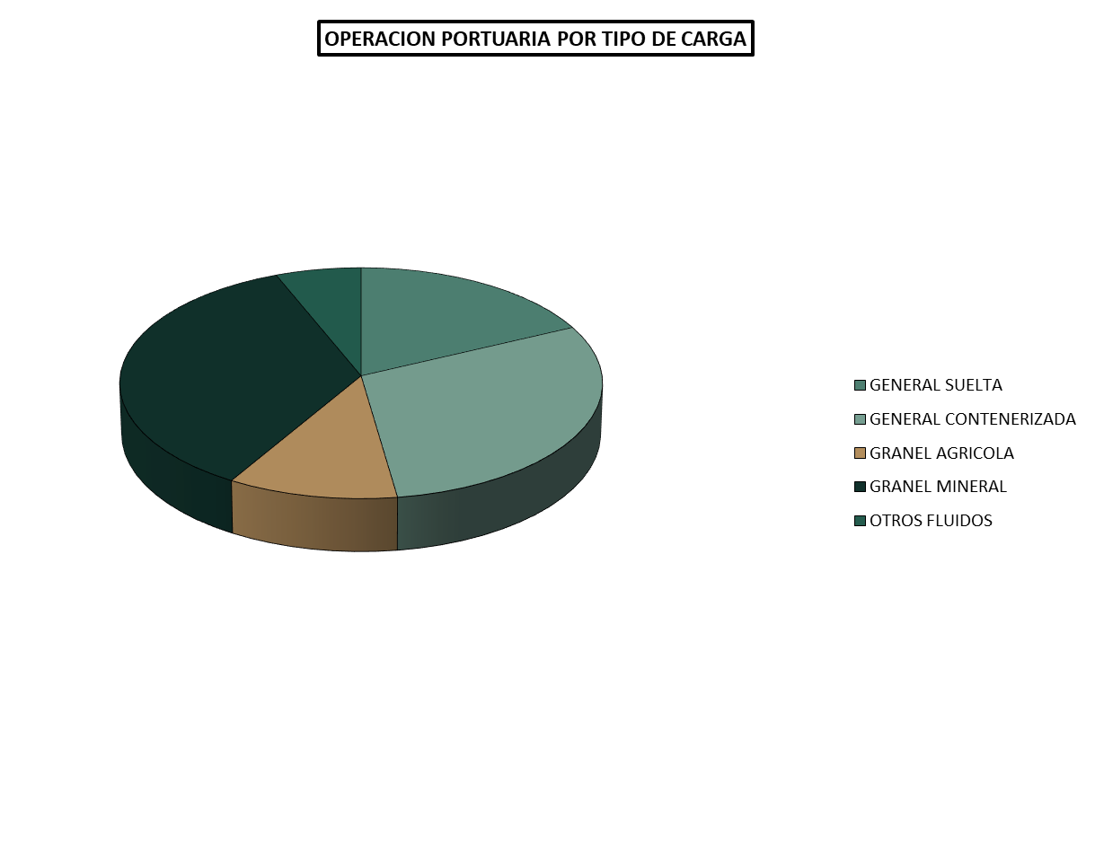

DISTRIBUCION PORCENTUAL

37_G
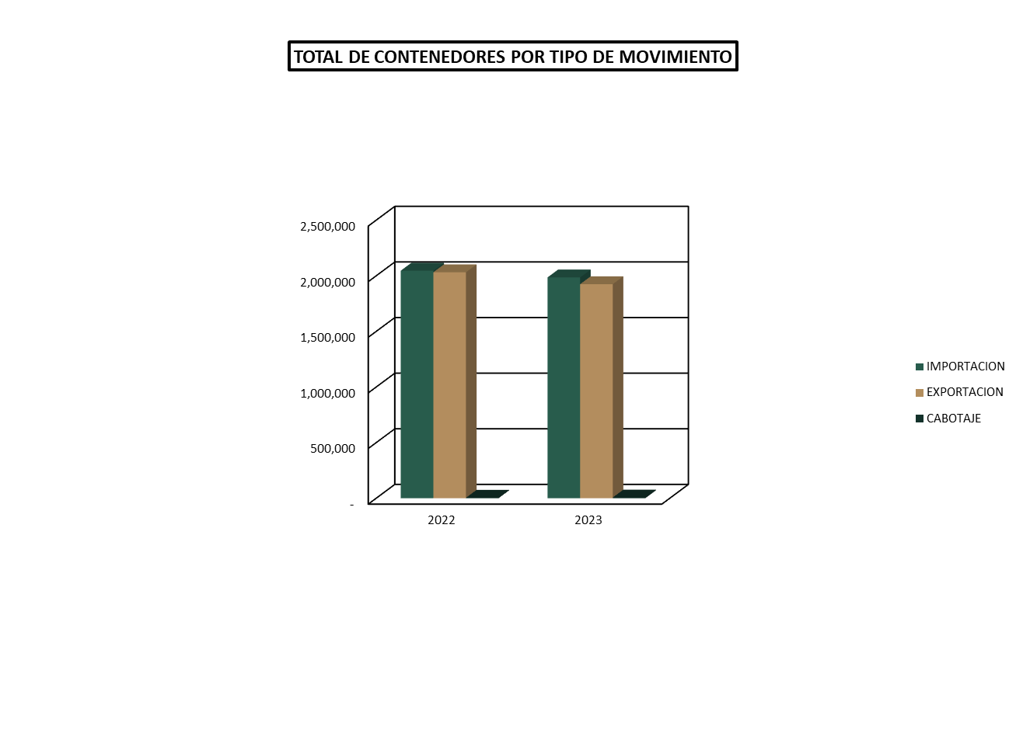

TEUS

Enero – junio, 2022 - 2023

50_G
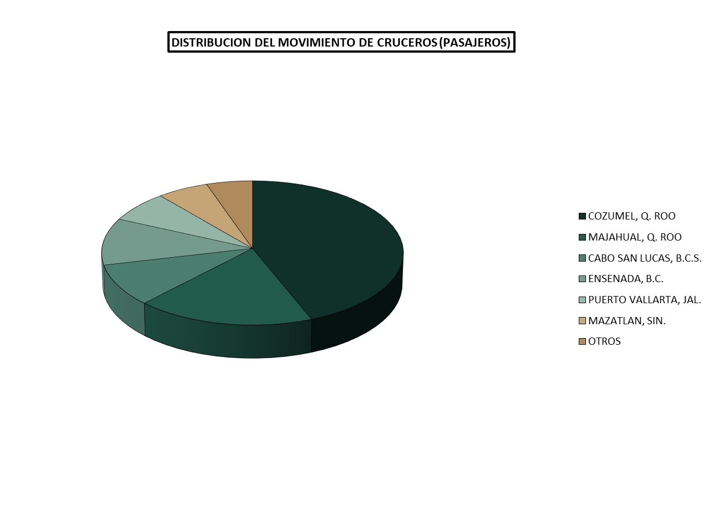

DISTRIBUCION POR PUERTO

